質問1
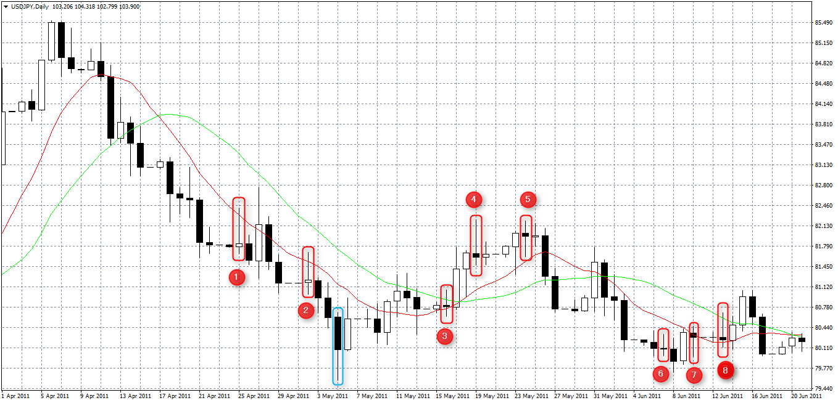

 | ALVIN解釈

Q1. このチャートの中にあるピンバーは①～⑧の8本でしょうか？それとも他にもありますか？ 実体の3倍の長さのひげがあって、上か下かどちらかのひげがもう一方よりも明らかに長いものがピンバーだと 理解したのですが合っていますか？ | →Q1. 合っている。 理想は3倍だが片方が長ければピンバーとみなす。
Q2. エントリー待ちの指標になる「MAに触ってピンバーが出現したら」というのは MAを少しだけ超えている①②⑦のみが該当しますか？ それとも、③や⑧のようにMA2本に触れているもののみが該当しますか？それとも①②⑦③⑧全て該当しますか？ | →Q2. MAが1つでも触れていたらOKだが、 終値がMA2本の上下にないといけない。 買いならMA2本の上、売りなら下。該当は①②のみ。
Q3. 「PB高値／安値ブレイクでエントリー」というのは、仮に①をエントリー待ちと判断すると (1) PBだけを見ていって、PBの安値が前回のPB（エントリー待ちと判断したPB）の安値より安くなっていたらエントリー＝② (2) PB以外のロウソク足も見て、エントリー待ちと判断したPBの安値より安くなっているロウソク足でエントリー ＝①の右隣の黒いロウソク足 (3) エントリー待ちと判断したPBから見ていき、水色枠のような山を折り返す頂点みたいなところでエントリー＝水色枠 以上、(1)～(3)のどれが正解ですか？もしくはどれも間違いですか？ | →Q3. ①でエントリー待ちとすると、①の次以降のキャンドルで 高値or安値が1pipでも超えたらエントリー。 ＝(2)=①の右隣の黒いロウソク足。
Q4. 「PB高値/安値ブレイクでエントリー」というのは、エントリー待ちのPBがQ3で決めたろうそく足と比較して (1) アップトレンドなら高値も安値も高くなっているときにエントリー。 ダウントレンドなら高値も安値も安くなっているときにエントリー。 (2) アップトレンドなら高値が高くなっている（安値は高くなっていなくてもよい）ときにエントリー。 ダウントレンドなら安値が安くなっている（高値は安くなっていなくてもよい）ときにエントリー。 以上、(1)、(2)のどちらが正解ですか？もしくはどっちもも間違いですか？ | →Q4. Q3の回答参照。
Q5. 仮に②でエントリーしたとして、PBでストップを置くというのは、②の高値が81.686なので、 エントリー後、レートが81.686を超えたらすぐに決済するということでしょうか？ それとも次のPBの高値が81.686を超えたら決済するということでしょうか？ | →Q5. レートが超えたらすぐに決済。

2016.9.5 9:14 根崎先生の答え 買いなら下ヒゲの長いPB、売りなら上ヒゲの長いPBが必要です。 買いのPBなら、次以降のキャンドルが、1ピップでも高値を超えたらエントリーです。 ダウ理論で考えてみてください。1ピップでも高値安値更新すればアップ（ダウン）トレンドですよね？ ストップは、買いのPBならPBの安値に置きます。 MAは1つでも触ってたらOKです。 あとは終値が両方のMAの上下にないといけません。買いなら両方のMAの上ですね。 これでわかりますか？？ ちなみに画像は全てPBですが、「仕掛け1」の条件にあてはまってるのは、1,2だけですね。 あとは、MAに触ってなかったり、8のように終値がMAの下で終わってなかったりです。

質問2
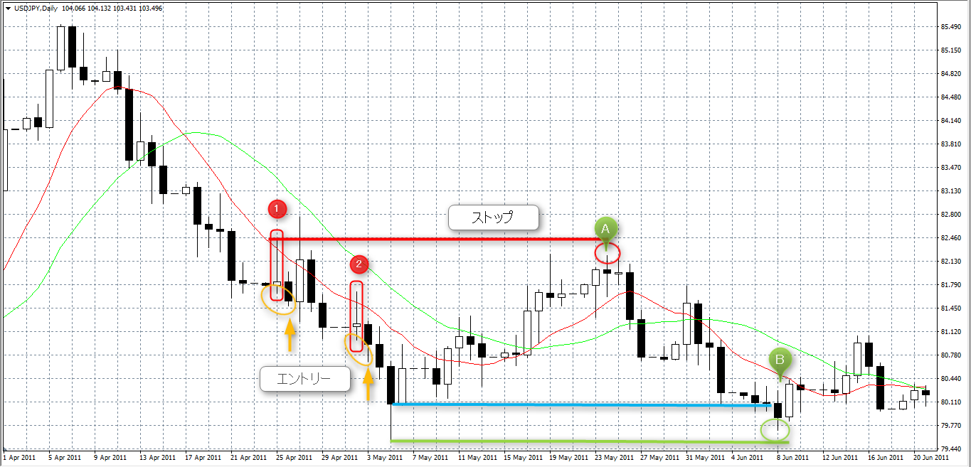

 | ALVIN解釈

Q1. 上のチャートでは①と②が仕掛け1のルールに該当するということで、①の方が先なので①でエントリー待ちして、 次の黒キャンドルの安値が①のピンバーの安値より安いので、この黒キャンドルでエントリーすると 理解したのですが合っていますか？ | →Q1. 合っている。
Q2. ①の次の黒キャンドルでのエントリーを見逃してしまったら、②の次の黒キャンドルでエントリーしてもよいのでしょうか？ | →Q2. OK。ただし、売りの場合、 エントリー前に、PBの高値を超えてきたらキャンセル。
Q3. ダウ理論のトレーリングストップというのは、 ①の次の黒キャンドルでエントリーするときには、①のピンバーの高値にストップを置き、 ストップより高値が高くならずに逆N字型でダウントレンド傾向であれば、 逆N字型の頂点になった黒キャンドル（②から3つ目のキャンドル）よりも安値になったときに ストップをAに移動させるという解釈でよいでしょうか？ その場合、安値になったかどうかの判断は水色の線のように終値でみるのか、 緑線のように安値でみるのかどちらでしょうか？ Bの点で見ると、安値で見る緑線だとBの黒キャンドルの方が高いので このBの点で決済となるのでしょうか？ | →Q3. 緑の線の安値でみる。 緑の線を割ってきてないので、下げれない。 でもAとBの間に切り下がってる高値、安値があるので、 ここで下げる。 ＊1ヶ月目カリキュラムの決済補足動画は主に 決済方法a, cの説明。 ダウ理論の決済方法ｂは 【part5】CMA勉強会2106年7月24日（東京）の 10:27-16:25に説明されている。
Q4. ダウ理論のトレーリングストップでN字型、逆N字型の頂点になるのはピンバー以外のキャンドルでもよいのでしょうか？ | →Q4. OK。中指理論でキャンドルでみる。

2016.9.6 8:01 根崎先生の答え １．合ってます。 ２．OKです。売りの場合、エントリー前に、PBの高値超えてきたらキャンセルです。 ３．終わり値で見ます。緑の線ですね。緑の線割ってきてないので、下げれませんね。 でもAとBの間に切り下がってる高値、安値があるので、ここで下げられますね。 決済補足動画というのが、1ヶ月目のカリキュラムの下の方にあるので見てみてください。 ４．OKです。トレンドの項目に中指理論というのを載せてるので、それでやってみてください。

質問3
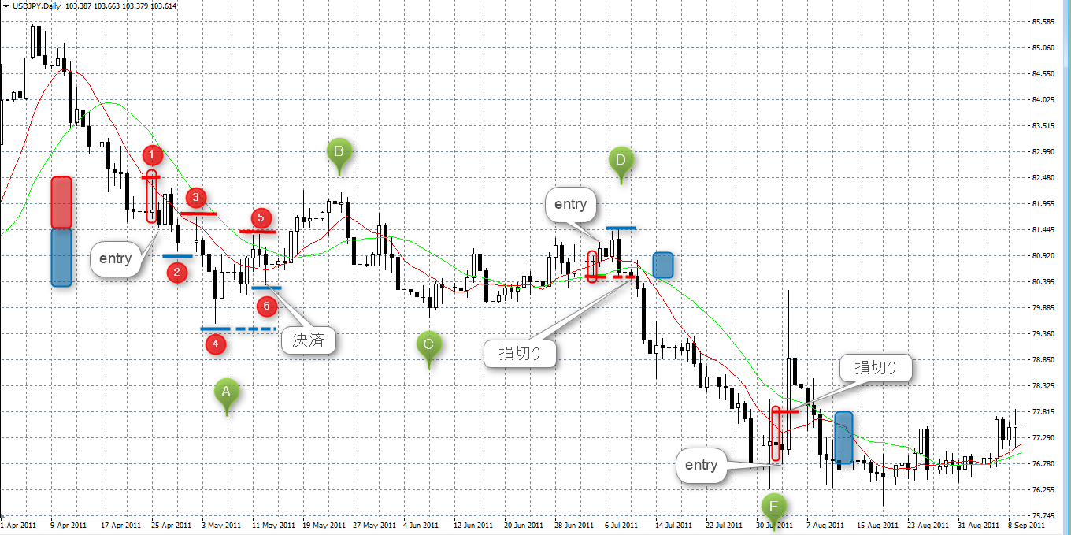

Q1. 上のチャートの①でエントリー待ちして、次の黒キャンドルの安値が①のピンバーの安値より安いので、 この黒キャンドルでエントリーすると、検証の際のエントリーのレートは黒キャンドルの安値でよいのでしょうか？ それともリアルではこの黒キャンドルを見てからエントリーするので終値ですか？ もしくは翌日の白キャンドルの始値とかですか？ | 黒キャンドルの安値は81.486 黒キャンドルの終値は81.551 白キャンドルの始値は81.549
Q2. エントリー後、中指理論で主要な高値と安値をみていくと、 ①②③と経過し、③から②の安値より安い値が出たら、ストップを①から③に移動させ、 ④⑤と経過し、④の安値より安い値が出たら、ストップを③から⑤に移動させたいけれど 安い値が出る前に⑥で値が高くなる形が出たので、⑥で決済ということでよいでしょうか？ その場合、検証でのレートは⑥の安値ですか？終値ですか？それとも翌日の始値等でしょうか？
Q3. Q2の中指理論はチャートを1つ1つ中指の形になっていないか見ていったのですが、 もっと大きいスパンでざっくりと山や谷になっているところ（A～Eのようなところ）にまず注目し、 そこに中指理論が適応できるか見た方がよいのでしょうか？

